상품제안서
노트북 세로꽂이 거치대 | 상품코드: S01619

 |  |  |  |  |  |  | 02-713-8555 | www.synergygift.co.kr
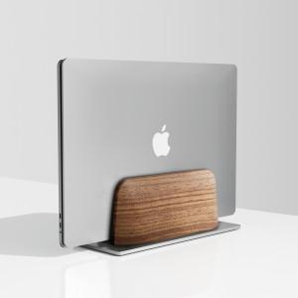 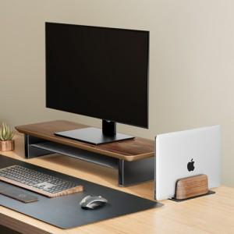 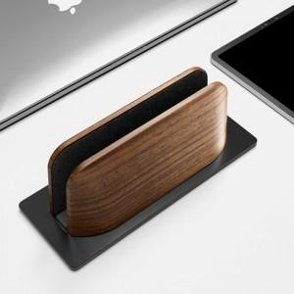

【상세/제작정보】

【인쇄/포장옵션】 | 레이저, 풀칼라 / 포장지포장

【공급단가】 | 수량 | 20~ | 50~ | 100~ | 300~ | 500~
*VAT별도 | 실버 | 20,450원 | 20,120원 | 19,630원 | 19,140원 | 18,810원
 | 블랙 | 20,450원 | 20,120원 | 19,630원 | 19,140원 | 18,810원

【상품 URL】 | https://www.synergygift.co.kr:443/src/goods_detail.php?gdno=18804

